計算ツールの使い方
③
水道と下水道の金額の内訳が表示されます。
新旧料金比較ツール（令和８年４月改定） |  |  |  |  |  |  |  |  |  |  |  |  |  |  | 2025-01-01 | 水量に応じた料金・使用料の内訳
豊橋市上下水道局 |  |  |  |  |  |  |  |  |  |  |  |  |  |  |  | 豊橋市上下水道局
お客様情報 |  | 上下水道合計金額 |  |  |  |  |  |  |  |  |  |  |  |  |  | 水道
水道、下水道それぞれの計算式が月ごとに表示されます。
④
 |  |  |  | 水道 |  |  |  |  |  |  |  |  |  |  |  | 料金単価 |  |  |  | 水量料金（1月目） |  |  | 水量料金（2月目）
 |  | 2か月分(税込) |  |  |  | 1月目 |  |  |  |  |  |  |  |  |  | 水量区分 | 現行 | 改定後 | 使用水量 | 現行 | 改定後 | 使用水量 | 現行 | 改定後 | 区分 | 会計 | 分類1 | 分類2
お使いの口径 |  | 現行 | 5,720円 | 2か月料金(税込) |  |  | 基本料金 |  | 水量料金 |  | 水道料金(税抜) |  | 消費税 |  | 水道料金(税込) | 1～10㎥ | 28円 | 57円 | 10㎥ | 280円 | 570円 | 10㎥ | 280円 | 570円 | 1 | 水道 | 水道 | 水量料金
20ｍｍ |  | 改定後 | 6,050円 | 現行 | 3,806円 | 現行 | 1,450円 | + | 280円 | = | 1,730円 | × | ×1.1 | = | 1,903円 | 11～20㎥ | 56円 | 85円 | 0㎥ | 0円 | 0円 | 0㎥ | 0円 | 0円 | 2 | 水道 | 水道 | 水量料金
 |  | 差額 | 330円 | 改定後 | 4,136円 | 改定後 | 1,310円 | + | 570円 | = | 1,880円 | × | ×1.1 | = | 2,068円 | 21～50㎥ | 92円 | 121円 | 0㎥ | 0円 | 0円 | 0㎥ | 0円 | 0円 | 3 | 水道 | 水道 | 水量料金
②
使用水量 |  |  |  | 差額 | 330円 | 差額 | -140円 |  | 290円 |  | 150円 |  |  |  | 165円 | 51～100㎥ | 160円 | 189円 | 0㎥ | 0円 | 0円 | 0㎥ | 0円 | 0円 | 4 | 水道 | 水道 | 水量料金
水道と下水道を合計した金額が表示されます。
2月分 | 20㎥ |  |  |  |  | 2月目 |  |  |  |  |  |  |  |  |  | 101㎥～ | 240円 | 269円 | 0㎥ | 0円 | 0円 | 0㎥ | 0円 | 0円 | 5 | 水道 | 水道 | 水量料金
1月目分 | 10㎥ |  |  |  |  |  | 基本料金 |  | 水量料金 |  | 水道料金(税抜) |  | 消費税 |  | 水道料金(税込) | 合計 |  |  | 10㎥ | 280円 | 570円 | 10㎥ | 280円 | 570円
2月目分 | 10㎥ |  |  |  |  | 現行 | 1,450円 | + | 280円 | = | 1,730円 | × | 1.1 | = | 1,903円
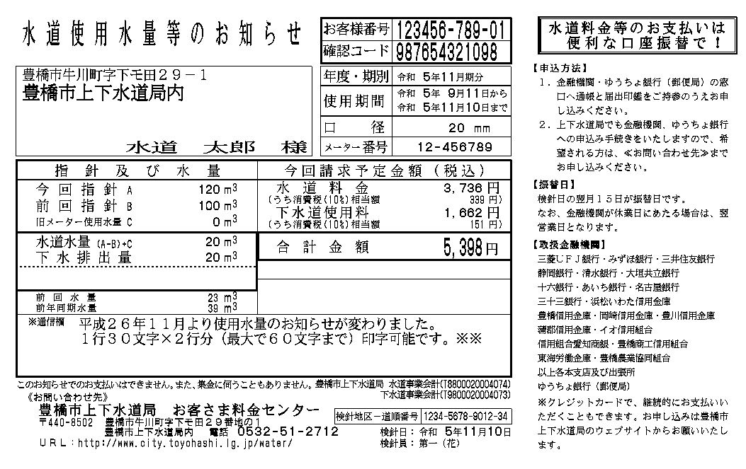
お使いの下水道は公共下水道です。
5,720
３，８０６
３４６
１，９１４
174
 |  |  |  |  |  | 改定後 | 1,310円 | + | 570円 | = | 1,880円 | × | 1.1 | = | 2,068円
お使いの下水道 |  |  |  |  |  | 差額 | -140円 |  | 290円 |  | 150円 |  |  |  | 165円
公共下水道 |  |  |  | 下水道 |  |  |  |  |  |  |  |  |  |  |  | 下水道
①
 |  |  |  |  |  |  |  |  |  |  |  |  |  |  |  | 料金単価 |  |  |  | 従量使用料（1月目） |  |  | 従量使用料（2月目）
お客様の情報を入力してください。
・口径（選択）
・水量（数値を入力）
・下水道の区域（選択）
※分からない場合は、検針票を参照
 |  |  |  |  |  | 1月目 |  |  |  |  |  |  |  |  |  | 水量区分 | 現行 | 改定後 | 排出水量 | 現行 | 改定後 | 排出水量 | 現行 | 改定後 | 区分 | 会計 | 分類1 | 分類2
 |  |  |  | 2か月使用料(税込) |  |  | 基本使用料 |  | 従量使用料 |  | 下水道使用料(税抜) |  | 消費税 |  | 下水道使用料(税込) | 1～10㎥ | 10円 | - | 10㎥ | 100円 | - | 10㎥ | 100円 | - | 1 | 下水道 | 公共下水道 | 従量使用料
 |  |  |  | 現行 | 1,914円 |  | 770円 | + | 100円 | = | 870円 | × | 1.1 | = | 957円 | 11～20㎥ | 120円 | - | 0㎥ | 0円 | - | 0㎥ | 0円 | - | 2 | 下水道 | 公共下水道 | 従量使用料
 |  |  |  | ※下水道は改定なし |  | 2月目 |  |  |  |  |  |  |  |  |  | 21～50㎥ | 190円 | - | 0㎥ | 0円 | - | 0㎥ | 0円 | - | 3 | 下水道 | 公共下水道 | 従量使用料
 |  |  |  |  |  |  | 基本使用料 |  | 従量使用料 |  | 下水道使用料(税抜) |  | 消費税 |  | 下水道使用料(税込) | 51～100㎥ | 270円 | - | 0㎥ | 0円 | - | 0㎥ | 0円 | - | 4 | 下水道 | 公共下水道 | 従量使用料
 |  |  |  |  |  |  | 770円 | + | 100円 | = | 870円 | × | 1.1 | = | 957円 | 101㎥～ | 300円 | - | 0㎥ | 0円 | - | 0㎥ | 0円 | - | 5 | 下水道 | 公共下水道 | 従量使用料
⑥
 |  |  |  |  |  |  |  |  |  |  |  |  |  |  |  | 合計 |  |  | 10㎥ | 100円 |  | 10㎥ | 100円
そのまま印刷できます。
こちらが こちらが
1枚目 ２枚目
⑤
水道と下水道の水量に応じた料金の内訳が表示されます。

